Лист1
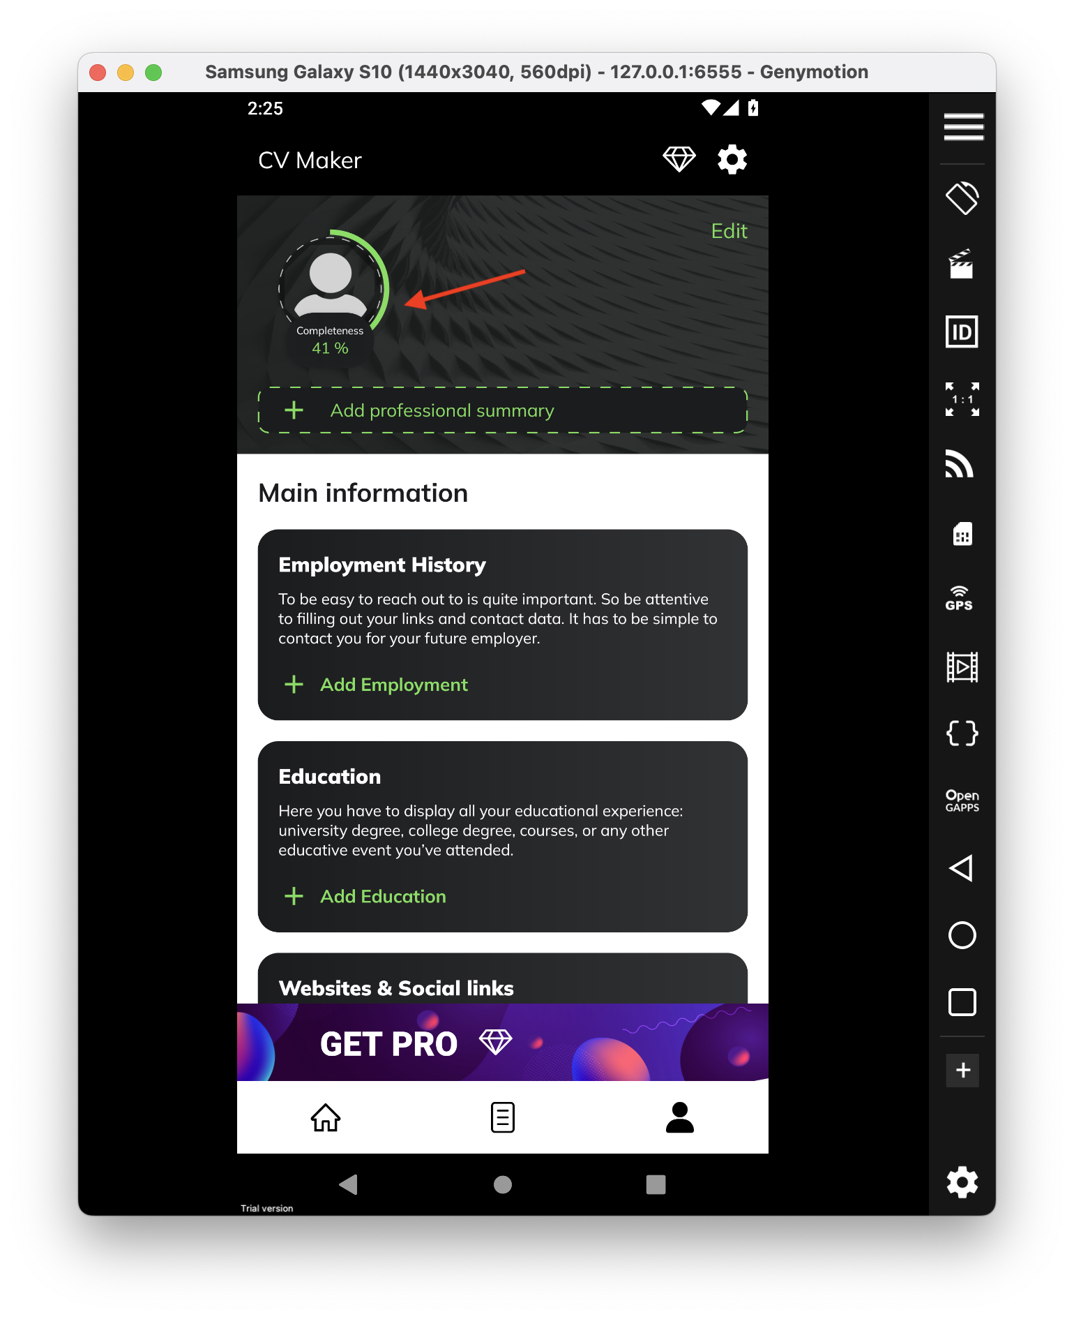
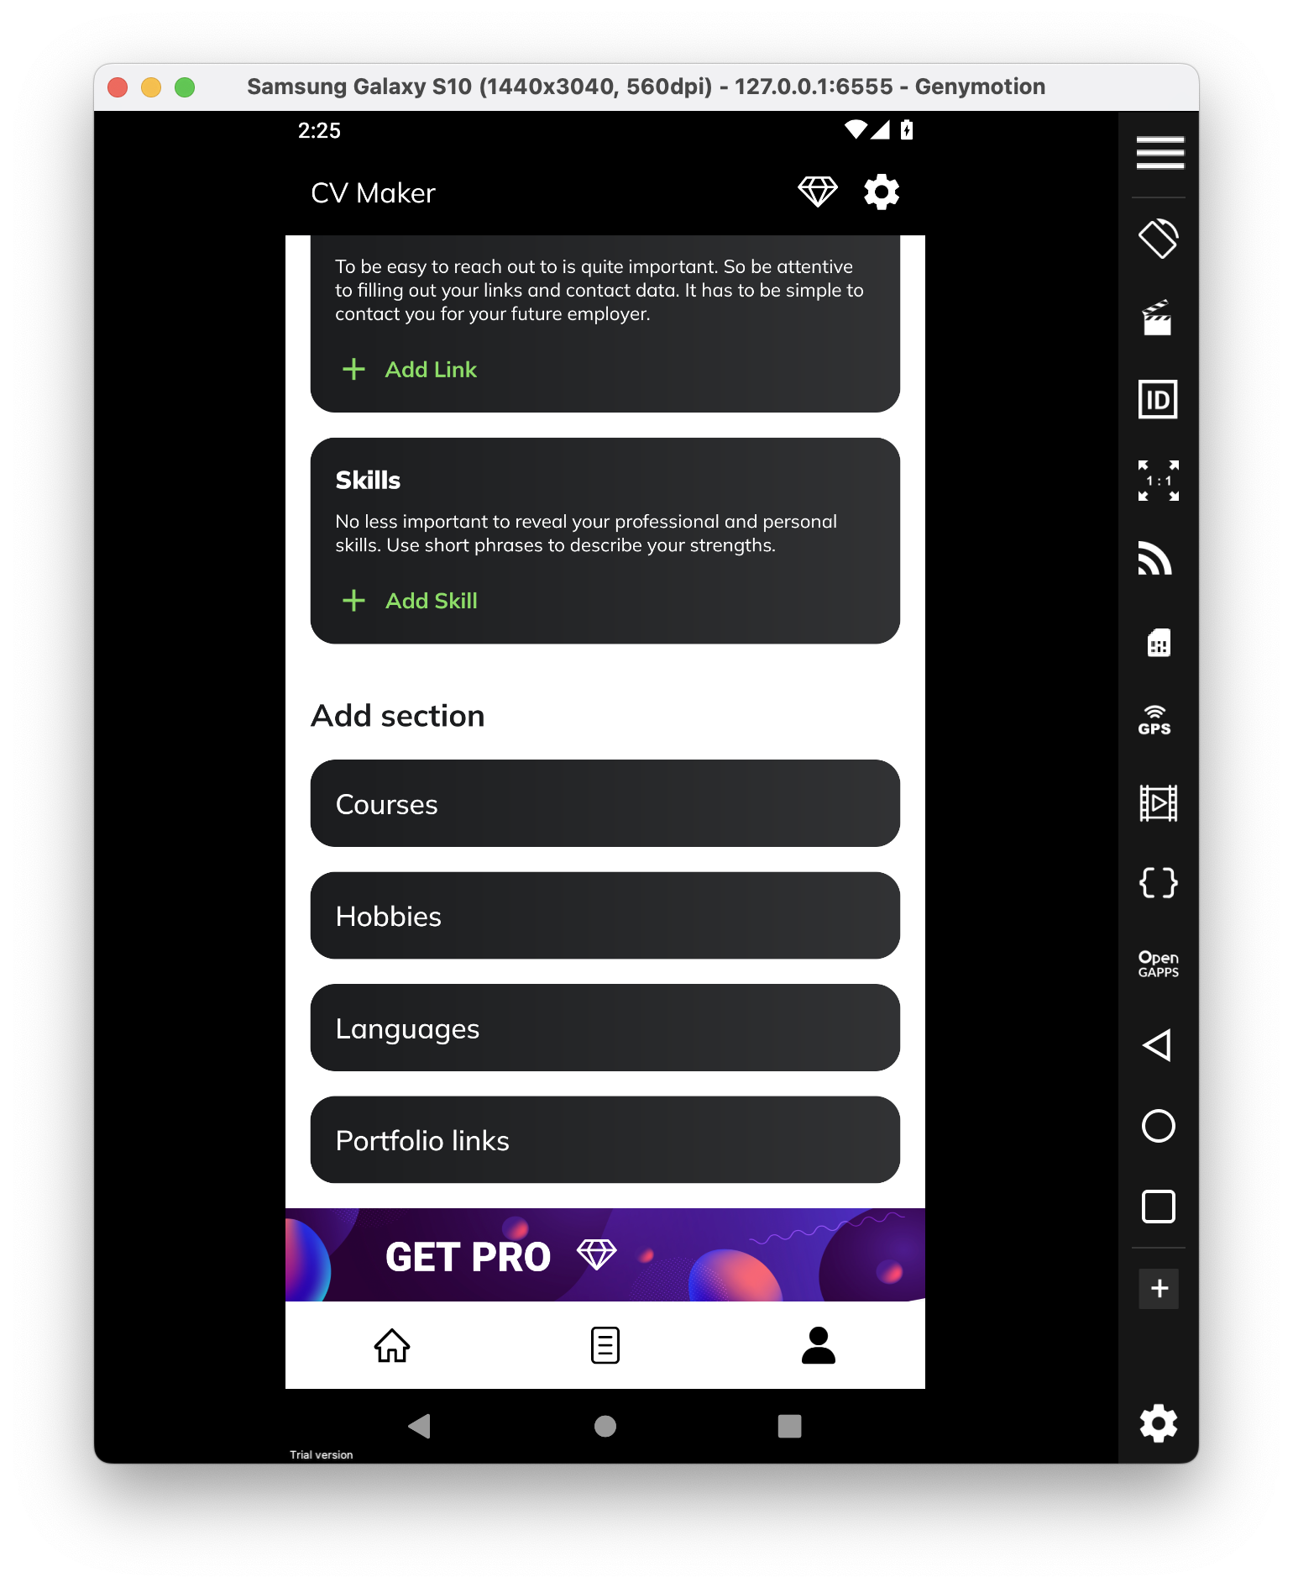
 |  | Докладний опис (Detailed discription)
ID | Короткий опис (Summary) | Кроки (STR) | Актуальный результат (Actual result) | Очікуваний результат (Expected result) | Важливість (Severity) | Терміновість (Priority)
1 | Індикатор, який демонструє закінченність та повноту данних у CV (completeness) відображається не коретно після видалення даних | 1) Запустити додаток CV Maker 2) Перейти у "My CV" 3) Видалити данні з будь якого розділу у CV та зберегти зміни | Індикатор "completeness" відображає 41% заповнених даних | Індикатор "completeness" відображає відсотки коректно та відносно до заповненості розділів | Тривіальний дефект (Trivial) | P4 Низький (Low)

